FORMATO GQ-016
PROPUESTA DE MEJORA | PROPUESTA DE MEJORA O INNOVACIÓN |  |  |  | REGISTRO
 |  |  |  |  | COPIA CONTROLADA
 |  |  |  |  | COD GQ-016-R | VERSION 0,5
 |  |  |  |  | FECHA 18-mar-21 | PAGINA 1 DE 1

Nombre de la propuesta: | Consolidado facturación Bancolombia
Nombre de la persona o equipo que genera la PM: | DANIELA CORREA MESA

SITUACIÓN INICIAL |  |  | SITUACIÓN FINAL
Se diligencian varios archivos de excel para realizar la facturación del cliente Bancolombia. |  |  | Con la consolidación de varios archivos en uno solo se puede obtener rapido acceso , buen manejo de la información y consolidación de la información tanto para facturar como para realizar las novedades de nomina del proyecto.

FOTO O DIBUJO INICIAL |  |  | FOTO O DIBUJO FINAL
 |  |  | 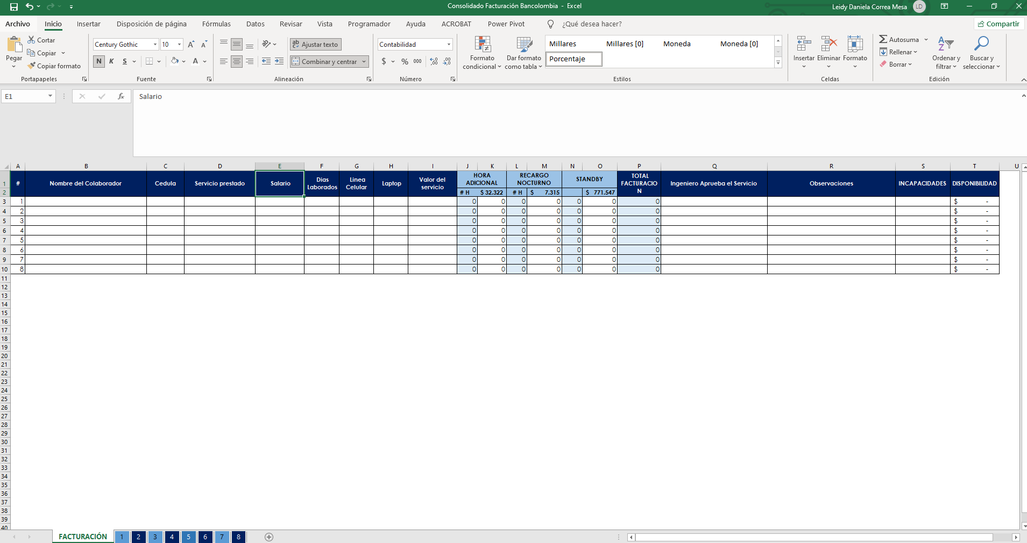

Objetivo: | Optiminizar tiempos y dismunuir reprocesos en el diligenciamiento de la facturación del servicio
Alcance: | Ayuda a la cordinacióndel proyecto al momento de realizar la facturación del servicio del cliente Bancolombia, a tener acceso de la información y brinda información para realizar las novedades de nomina
Requerimientos: | El formato sea adoptado por la coordinación del proyecto

Elaborado por: Coordinadora Sistemas Integrados de Gestión Natalia Lopez Marin |  | Revisado por: Dirección de I+D Marlon Alberto Henandez Arboleda |  | Aprobado por: Director de procesos Walter Jimenez

